HW 1
문제1-1) 질량 m인 물체가 지구 중심으로부터 거리 r에 있을 때의 중력을 함수로 표현하면, F = -k r이 된다. 이를 증명하시오.
문제1-2) 지구 중심을 관통하도록 조그만 관을 뚫고, 지구 표면에서 물체를 떨어뜨리면, 물체는 왕복운동을 한다. 질량 m= 1Kg, 중력상수 G = 6.7*10⁻¹¹ m³/Kg/s², 지구 질량 = 6*10²⁴ Kg, 물체질량 = 1Kg, 지구 반경 = 6400Km일 때, 문제 1-1에서의 k값을 계산하고, 왕복운동의 주기 T를 계산하시오.

1-1
 | shell 증명에 의해 지구 내부에 있는 물체는 자신이 위치한 반경 바깥의 질량에 의한 중력의 영향을 받지 않는다.
 | 그러면 현재 위치한 지구 중심부터의 거리 R0에 따른 중력의 영향을 받는다.
 | 이때 받는 중력을 만유인력의 법칙을 사용하여 구할 수 있다.

 | F = | - G * M(r0)*M / r0^2

 | 지구 반경을 Re 전체의 질량을 Me라 하고 지구 내부의 밀도가 모두 같다고 가정하면
 | Me = | C(상수)* 4/3*PI()*Re^3
 | M(r0) = | C * 4/3*PI()*r0^3
 | F = | -G * C * 4/3 * PI() * r0 * m
 | F = | - k(상수 : G * C * 4/3 * PI() * m) * r0

1-2
 | Me | 6.00E+24 | kg
 | Re | 6.40E+06 | m
 | G | 6.70E-11 | m^3*Kg/s^2
 | C | 5.46E+03 | kg/m^3
 | k | 1.53E-06 | kg/s^2
 | w | 0.0012383490222 | radian/sec
 | T | 5073.8404073 | second

교과서 문제
5 | 일정한 각가속도(문맥 상)라고 가정
 | W0 | 0 | rad/sec
 | T | 3.2 | sec
 | W(t) | 2.51E+04 | rev/min
 |  | 2.37E+06 | rad/sec
 | W(t) | A * t | rad/sec
 | A | 7.39E+05 | rad/sec^2
 | theta | 3.78E+06 | rad
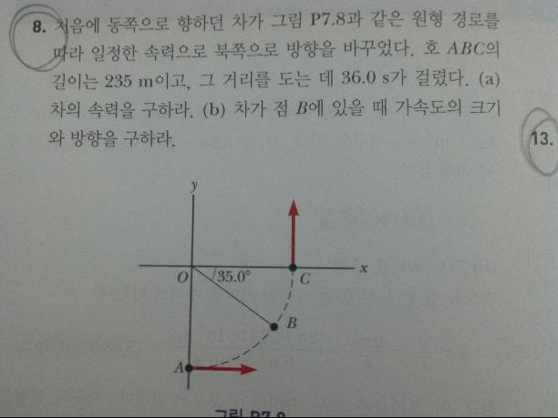
8 | R | 149.60564651 | m
 | V | 6.5277777778 | m/s
 | W | 0.0436332313 | rad/sec
 | |A| | 0.28482803765 | m/s^2
 | theta(t) | -0.62831853072 | rad
 | ^R(t) | 0.80901699437 | -0.58778525229 | (m)
 | ^A(t) | -0.80901699437 | 0.58778525229 | m/s^2
 | A(t) | -0.23043072293 | 0.16741771997 | m/s^2

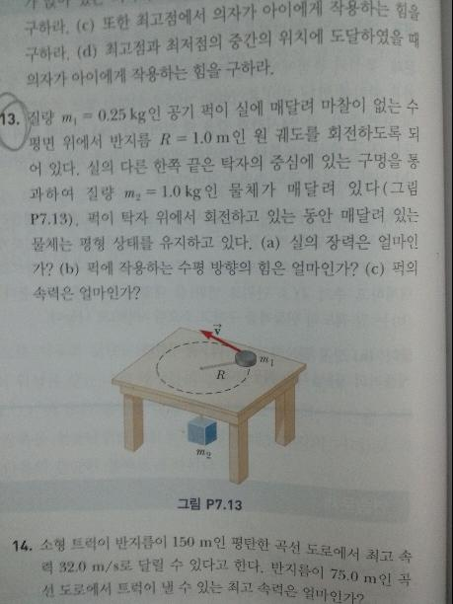
13 | 장력 | 9.8 | N

 | 퍽에 작용하는 수평 힘에 대한 해석
 | 1. 운동하는 원의 접선 방향의 힘 = 0
 | 2. 운동하는 평면상의 힘 = 구심력 = 장력 = 9.8(N)
 | 2번이 좀더 올바른 해석이라고 생각한다.

 | |F| = m*v^2/r
 | v | 6.260990337 | m/s

